EFS
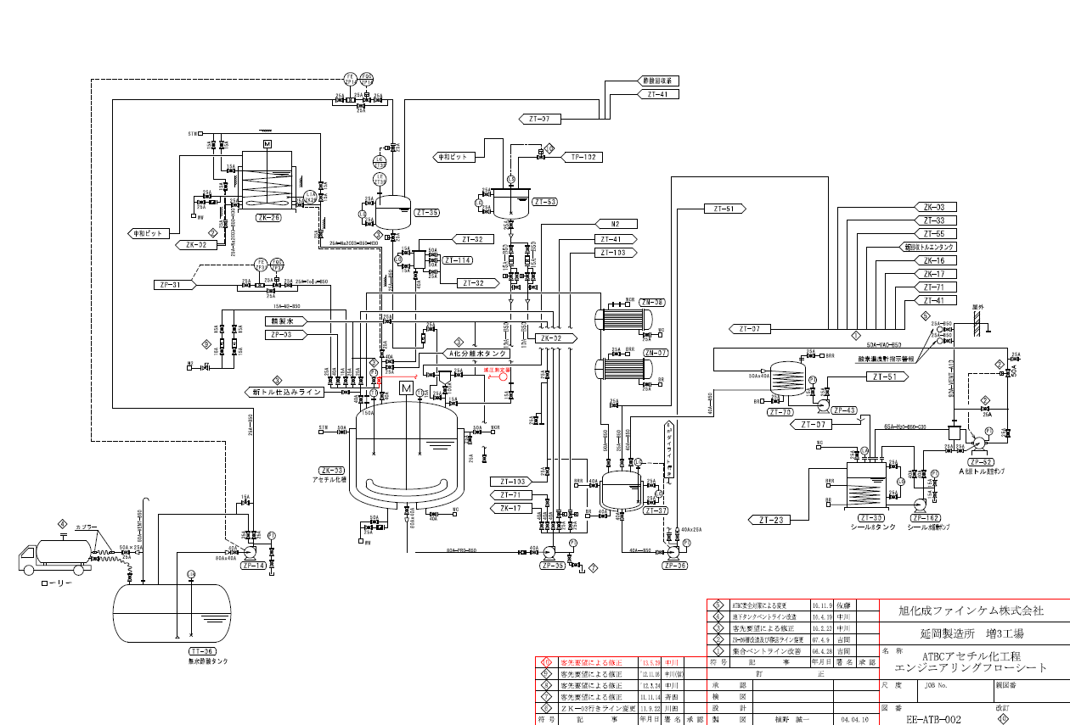

ブライン出：常時開
一部閉塞の疑い

ブライン入：微開だった

減圧ライン

ブロックフロー
 | 硫 酸 |  | 回収BuOH |  | Na2CO3 |  | 濾 水 |  |  | 濾 水

pH
測定
 |  |  |  |  |  | pH | 8.3
クエン酸 |  | 仕込み |  | 反 応 |  | 中 和 |  | 分 離 |  | 水 洗 |  | BuOH回収

トルエン
n-BuOH

比重測定
 |  |  |  |  |  |  |  |  | 分離水 |  |  | 排 水
 |  |  |  |  | E化回収トルエンは、工程分析とは別に品証GrでGC管理を行う。
 |  |  |  |  |  |  |  |  |  |  | 濃 縮

 |  | 濾 水 |  | 24%-NaOH |  |  |  | 濾 水 |  | 硫 酸

pH
測定
 |  |  |  | pH | 8.2
 |  | 洗 浄 |  | 中 和 |  | 分 離 |  | 酢酸抽出 |  | 反 応

 |  | 排 水 |  |  | 酢酸層 |  | トルエン |  |  | 無水酢酸

 | 濃 縮
 |  |  |  |  |  |  |  |  | 排 水

 |  |  |  |  |  |  |  | 精 留 |  | 酢ブチ回収 |  | 50%酢酸

残ﾄﾙｴﾝ
GC
活性炭
漏れ
活性炭
漏れ
 |  | ドレン水 |  | 活性炭 |  |  |  |  | 酢ブチ
 |  |  | Temp.
 |  |  | 82.5 ℃
 |  | 低沸留去 |  | 脱 色 |  | 一次濾過 |  | 二次濾過 |  | A T B C
 |  |  | 残トルエン量が外れた場合、GC評価をベースに工程バックするかBLEND処理を行うか判断する。

 |  | 排 水 |  |  |  | 廃活性炭

